СР2 Системи управління запасами
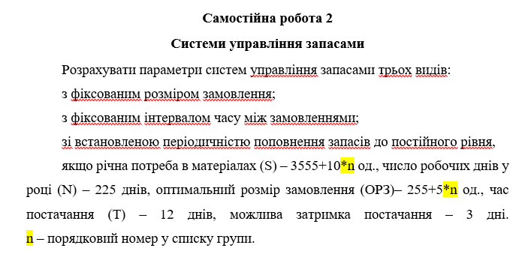
Система управління запасами із фіксованим обсягом замовлення
№ з/п | Показник | Порядок розрахунку | Значення | Кількість робочих днів
1 | Потреба, шт. | х
2 | Оптимальний розмір замовлення, шт. | х
3 | Час поставки, дн. | х
4 | Можлива затримка поставки, дн. | х
5 | Очікуване денне споживання, шт./день
6 | Строк витрати замовлення, дні
7 | Очікуване споживання за час поставки, шт.
8 | Максимальне споживання за час поставки, шт.
9 | Гарантійний запас, шт.
10 | Граничний рівень запасу (Точка замовлення), шт.
11 | Максимальний бажаний запас, шт.
12 | Строк витрати запасу до граничного рівня, дні

Система із фіксованим інтервалом часу між замовленнями
№ з/п | Показник | Порядок розрахунку | Значення
1 | Потреба, шт. | х
2 | Інтервал часу між замовленнями, дні | (N · EOQ) / S
3 | Час поставки, дн. | х
4 | Можлива затримка поставки, дн. | х
5 | Очікуване денне споживання, шт./день
6 | Очікуване споживання за час поставки, шт.
7 | Максимальне споживання за час поставки, шт.
8 | Гарантійний запас, шт.
9 | Максимальний бажаний запас, шт.
10 | Розмір замовлення (при ПЗ=0), шт. | РЗ = МБЗ – ПЗ* + ОС

*Примітка: ПЗ (поточний запас) — це змінна величина, яку ви вводите вручну під час моделювання.

Система управління запасів зі встановленою періодичністю поповнення запасів до постійного рівня
№ з/п | Показник | Порядок розрахунку | Значення
1 | Потреба, шт. | х
2 | Інтервал часу між замовленнями, дні | х
3 | Час поставки, дн. | х
4 | Можлива затримка поставки, дн. | х
5 | Очікуване денне споживання, шт./день
6 | Очікуване споживання за час поставки, шт.
7 | Максимальне споживання за час поставки, шт.
8 | Гарантійний запас, шт.
9 | Граничний рівень запасу, шт.
10 | Максимальний бажаний запас, шт.
11 | Розмір замовлення, шт. | МБЗ – ГР + ОС

